Figures 5.3 to 5.7
Entrées - Coûts, Capacités, Demandes
 | Région qui demande Coût de production et transport pour 1,000,000 Unités (en millions $ ) |  |  |  |  | Coût Fixe | Bas | Coût Fixe | Haut | Cet exemple est tiré de Chopra & Meindl,"Gestion de la chaîne logistique",3rdÉd., Pearson Prentice Hall, 2007
Région fournisseuse |  | S. America | Europe | Asie | Afrique | Coût ($) | Capacité | Coût ($) | Capacité
N. America | 81 | 92 | 101 | 130 | 115 | 6,000 | 10 | 9,000 | 20
L'histoire :
Le vice-président de la chaîne d'approvisionnement de SunOil réfléchit à l'endroit où construire de nouvelles installations de production. Il y a cinq options : Amérique du Nord et du Sud, Europe, Asie et Afrique. le total, les coûts de production et de transport pour chaque couple possible de régions « Offre » et « Demande » sont indiqués dans le tableau à gauche
S. America | 117 | 77 | 108 | 98 | 100 | 4,500 | 10 | 6,750 | 20
Europe | 102 | 105 | 95 | 119 | 111 | 6,500 | 10 | 9,750 | 20
Asie | 115 | 125 | 90 | 59 | 74 | 4,100 | 10 | 6,150 | 20
Afrique | 142 | 100 | 103 | 105 | 71 | 4,000 | 10 | 6,000 | 20
Demande(en millions d'unités) | 12 | 8 | 14 | 16 | 7

Par exemple, il en coûte 115 000 $ pour produire 1 million d'unités en Asie et les transporter en Amérique du Nord(B7). Pour simplifier, nous supposons que ces coûts sont constants et que chaque million d'unités nous coûte la même chose à produire et à transporter. De plus, la construction d'une usine a un coût fixe qui ne dépend pas du volume de production. Il existe deux types d'usines possibles : une faible capacité qui peut produire jusqu'à 10 millions d'unités par an à un coût fixe qui dépend de la région et est donné dans les cellules G4:G8 de la Fig. 1, et une grande capacité qui peut produire jusqu'à 20 millions d'unités. millions d'unités par an à un coût fixe supérieur de 50 % (présentant ainsi des économies d'échelle). Le coût associé et la capacité maximale sont indiqués dans les cellules I4:J8 de la Figure 5.
La demande totale dans chaque région (en millions d'unités) est donnée dans les cellules B9:F9.
Nous devons décider : - -
- Combien et quel type d'usines devrions-nous construire dans chaque région ?
- Comment répartir la production entre elles ?
- Quels marchés chaque usine doit-elle approvisionner ?
Decision Variables
 | Demand Region - Production affectation (1000 Units) |  |  |  |  | Petites usines | Grandes usines | Total
Région fournisseur | N. America | S. America | Europe | Asie | Afrique | (1=open) | (1=open) | Usines
N. America | 0 | 0 | 0 | 0 | 0 | 0 | 0 | 0
S. America | 0 | 0 | 0 | 0 | 0 | 0 | 0 | 0
Europe | 0 | 0 | 0 | 0 | 0 | 0 | 0 | 0
Asie | 12 | 8 | 14 | 3 | 0 | 0 | 2 | 2
Afrique | 0 | 0 | 0 | 13 | 7 | 0 | 1 | 1

Contraintes
Région fournisseur | Capacité excédentaire
N. America | 0
S. America | 0
Europe | 0
Asie | 3
Afrique | 0
 | N. America | S. America | Europe | Asie | Afrique
Demande non satisfaite | 0 | 0 | 0 | 0 | 0

Fonction objectif
Coût = | $23,979

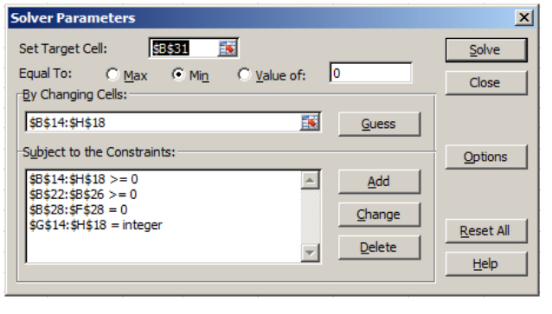
Nous utiliserons l'outil « solveur » pour trouver l'affectation optimale.
Notre objectif est de trouver une affectation minimisant les coûts en modifiant les variables de décision (B14:H18).
Appelons la fenêtre "Solver" en cliquant sur le bouton "Solver" (Figure 1) et entrez le problème (il suffit de sélectionner des cellules dans la feuille de calcul pour entrer une référence à celles-ci):
‐ "Cellule cible": B31 (coût total)
‐ "Égal à": Min (minimisation des coûts)
‐ « En changeant de cellules » : B14:H18
L'affectation doit également être faisable, ce qui signifie que nous saisissons également certaines contraintes (appuyez sur "Ajouter" pour ajouter une nouvelle contrainte)
‐ Le nombre d'usines et la quantité produite dans chaque région ne sont pas négatifs : B14:H18 >= 0
‐ La surcapacité n'est pas négative : B22:B26 >= 0
‐ Toutes les demandes sont satisfaites : B28:F28 = 0
‐ Nous ne pouvons pas construire des usines fractionnées : G14:H18 = entier

Obtaining Figure 5-7
1. Using Data | Analysis | Solver, solve the problem to obtain Figure 5-7.
Some alternative scenarios to try
1. What if a plant must be built in Europe? In this case add the
constraint I16 ≥ 1 in Solver and rerun.
2. What if plants must be built in every market? In this case, we need to add
constraints I14:18 ≥ 1 in Solver and rerun.
Obtention de la Figure 5-7
1. Utiliser les données | Analyse | Solveur, résolvez le problème pour obtenir la Figure 5-7.
Quelques scénarios alternatifs à essayer
1. Et si une usine devait être construite en Europe ? Dans ce cas ajouter le contrainte I16 ≥ 1 dans le solveur et réexécutez.
2. Et si des usines devaient être construites sur tous les marchés ? Dans ce cas, nous devons ajouter contraintes I14:18 ≥ 1 dans Solver et relancer.

La solution passe par deux usines en Asie et une en Afrique, toutes de type haute capacité.
L'usine asiatique approvisionnera l'Amérique du Nord, l'Europe et l'Asie elle-même, et l'usine africaine approvisionnera l'Amérique du Sud, l'Europe et l'Afrique.
Notez qu'il y a une petite sous-utilisation de capacité à l'usine africaine, mais toute la demande est satisfaite, pour un coût total de 23,2 millions de dollars.
Cela est dû à notre incapacité à construire des usines « fractionnées », c'est-à-dire à augmenter la capacité dans des unités plus petites. Si nous pouvions le faire, nous pourrions ignorer la contrainte d'entiers ( Voir la doc pdf pour plus d'infos)....

